상품제안서
브리츠 블루투스 아웃도어 스피커 BR-MP1100 | 상품코드: F11677

 |  |  |  |  |  |  | 02-412-0044 | www.easy1.co.kr
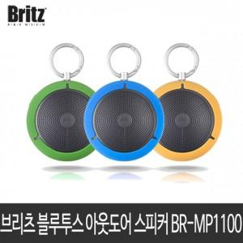

【상세/제작정보】

【인쇄/포장옵션】 | 레이저 / 포장지포장

【공급단가】 | 수량 | 20~ | 50~ | 100~ | 300~ | 500~
*VAT별도 | 단가 | 28,600원 | 28,160원 | 27,500원 | 26,400원 | 25,300원

【상품 URL】 | https://easy1.co.kr:443/src/goods_detail.php?gdno=11677

